ITS_Raw
variable | group | importance | Accenture_filtered | Infosys_filtered | TCS_filtered | Cognizant_filtered | Accenture_show | Infosys_show | TCS_show | Cognizant_show | index 1 | Accenture_marked | Infosys_marked | TCS_marked | Cognizant_marked | Accenture_plot | Infosys_plot | TCS_plot | Cognizant_plot
EBITDA2증가율(YoY)(비율) | 성장성 | 1 |  |  |  | 0.733 | -0.012 | -0.194 | 0.351 | 0.733 | 1.4625700183
EPS(지배, Adj.)(원/주) | 수익성 | 2 | 0.908 |  |  | -0.74 | 0.908 | 0.138 | 0.049 | -0.74 | 1.4312098529
무형자산 | 안정성 | 2 | 0.872 |  |  |  | 0.872 | 0.036 | 0.091 | -0.545 | 1.2350749629 | * |  |  | * | 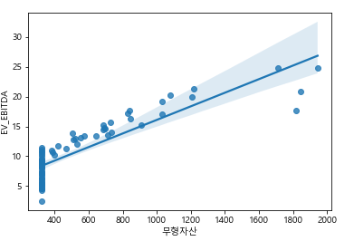 |  |  | 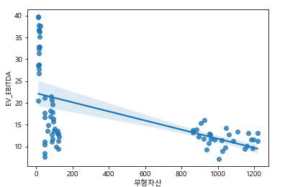
CAPEX(천원) | 성장성 | 1 | 0.715 |  |  |  | 0.715 | -0.284 | 0.276 | -0.641 | 1.1773580302
매출액증가율(YoY)(연도) | 성장성 | 0 |  |  |  | 0.889 | 0.18 | 0.683 | 0.623 | 0.889 | 1.1041141898
매출원가(천원) | 성장성 | 2 | 0.921 |  |  |  | 0.921 | -0.242 | 0.106 | -0.697 | 1.1018082673
부채총계(천원) | 안정성 | 2 | 0.915 |  |  |  | 0.915 | -0.092 | -0.022 | -0.619 | 1.0924624365
영업이익증가율(YoY)(연도) | 성장성 | 1 |  |  |  | 0.73 | -0.079 | 0.577 | 0.294 | 0.73 | 1.0775532435
영업이익(천원) | 수익성 | 1 | 0.893 |  |  | -0.738 | 0.893 | -0.3 | -0.009 | -0.738 | 1.0497722192
비유동자산(천원) | 안정성 | 2 | 0.932 |  |  |  | 0.932 | -0.146 | 0.017 | -0.587 | 1.0424877172
EBIT(천원) | 수익성 | 1 | 0.901 |  |  | -0.733 | 0.901 | -0.304 | -0.016 | -0.733 | 1.0364434279
매출액(천원) | 성장성 | 0 | 0.922 |  |  | -0.712 | 0.922 | -0.268 | -0.038 | -0.712 | 1.0272304876
매출총이익(천원) | 수익성 | 0 | 0.913 |  |  | -0.73 | 0.913 | -0.32 | -0.044 | -0.73 | 1.0053643666
Gross Investment (GI) | 성장성 | 2 | 0.918 |  |  |  | 0.918 | -0.212 | -0.068 | -0.64 | 0.99868567406
당기순이익(천원) | 수익성 | 1 | 0.903 |  |  |  | 0.903 | -0.358 | 0.017 | -0.697 | 0.98421987561
SG&A | 수익성 | 2 | 0.915 |  |  | -0.722 | 0.915 | -0.348 | -0.057 | -0.722 | 0.97421327163
자산총계(천원) | 안정성 | 2 | 0.934 |  |  |  | 0.934 | -0.35 | -0.083 | -0.69 | 0.9323980455
이익잉여금(천원) | 수익성 | 2 | 0.804 |  |  |  | 0.804 | -0.427 | -0.095 | -0.7 | 0.93057129429
총자산회전율(비율) | 활동성 | 0 | -0.808 |  |  |  | -0.808 | -0.025 | 0.361 | 0.547 | 0.90886555674
유동자산(천원) | 안정성 | 2 | 0.898 |  |  | -0.744 | 0.898 | -0.464 | -0.108 | -0.744 | 0.90051482614
단기투자자산 | 안정성 | 1 |  |  |  | -0.711 | 0.66 | -0.565 | -0.128 | -0.711 | 0.87849560749
무형자산감상비 누계 | 안정성 | 1 | -0.889 |  |  |  | -0.889 | 0.233 | 0.146 | 0.511 | 0.86095059639 | * |  |  |  | 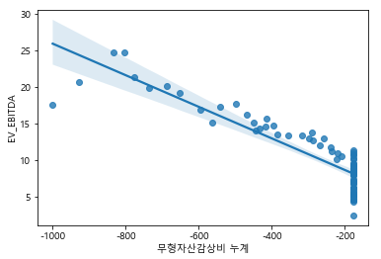
인당매출s | 성장성 | 0 | -0.846 |  |  | -0.8 | -0.846 | 0.297 | 0.387 | -0.8 | 0.84591168561
BPS(지배, Adj.)(원/주) | 안정성 | 2 |  |  | 0.703 | 0.87 | -0.137 | 0.687 | 0.703 | 0.87 | 0.83330701107
인당영업이익s | 수익성 | 1 | -0.735 |  |  |  | -0.735 | 0.384 | 0.561 | -0.625 | 0.79733273994
ROE(지배)(비율) | 수익성 | 1 | -0.78 |  |  | 0.715 | -0.78 | 0.568 | 0.546 | 0.715 | 0.68429890848
부채비율(비율) | 안정성 | 0 | -0.778 |  |  |  | -0.778 | 0.214 | 0.024 | -0.511 | 0.68057435638
자기자본비율 | 안정성 | 2 | 0.887 |  |  |  | 0.887 | -0.2 | -0.036 | 0.528 | 0.61501801167

